5 人口密度（１㎢当たり人口）
 | 5 人口密度（１㎢当たり人口）

 | 時点 2025(R7)年10月1日（毎年） |  |  |  |  |  |  | 平 均 値 |  |  |  | 1,725.0
 | 単位 人 |  |  |  |  |  |  | 標準偏差 |  |  |  | 2,561.2
 | 市町村名 | 指標 | 順位 |  | #REF! | 備考 | 市町村名 | 指標 | 順位 |  | #REF! | 備考

 | 千葉県 | 1,217.3 |  | － |  |  | 八街市 | 870.8 |  | 20
 | 千葉市 | 3,633.2 |  | 10 |  |  | 印西市 | 882.6 |  | 19
 | 銚子市 | 621.0 |  | 27 |  |  | 白井市 | 1,719.1 |  | 13
 | 市川市 | 8,749.2 |  | 2 |  |  | 富里市 | 920.8 |  | 18
 | 船橋市 | 7,605.9 |  | 5 |  |  | 南房総市 | 140.1 |  | 50
 | 館山市 | 383.5 |  | 33 |  |  | 匝瑳市 | 316.9 |  | 35
 | 木更津市 | 985.5 |  | 17 |  |  | 香取市 | 254.0 |  | 41
 | 松戸市 | 8,163.6 |  | 4 |  |  | 山武市 | 308.8 |  | 36
 | 野田市 | 1,463.4 |  | 15 |  |  | いすみ市 | 207.0 |  | 43
 | 茂原市 | 837.2 |  | 21 |  |  | 大網白里市 | 799.2 |  | 22
 | 成田市 | 628.1 |  | 26 |  |  | 酒々井町 | 1,058.4 |  | 16
 | 佐倉市 | 1,577.1 |  | 14 |  |  | 栄町 | 592.7 |  | 28
 | 東金市 | 635.7 |  | 25 |  |  | 神崎町 | 276.2 |  | 38
 | 旭市 | 460.8 |  | 31 |  |  | 多古町 | 171.8 |  | 46
 | 習志野市 | 8,391.3 |  | 3 |  |  | 東庄町 | 258.5 |  | 39
 | 柏市 | 3,817.7 |  | 9 |  |  | 九十九里町 | 531.0 |  | 29
 | 勝浦市 | 158.6 |  | 47 |  |  | 芝山町 | 149.8 |  | 49
 | 市原市 | 709.3 |  | 23 |  |  | 横芝光町 | 307.0 |  | 37
 | 流山市 | 6,088.4 |  | 6 |  |  | 一宮町 | 517.1 |  | 30
 | 八千代市 | 4,008.5 |  | 8 |  |  | 睦沢町 | 176.5 |  | 45
 | 我孫子市 | 3,021.8 |  | 11 |  |  | 長生村 | 456.5 |  | 32
 | 鴨川市 | 154.5 |  | 48 |  |  | 白子町 | 348.4 |  | 34
 | 鎌ケ谷市 | 5,222.0 |  | 7 |  |  | 長柄町 | 128.8 |  | 52
 | 君津市 | 244.5 |  | 42 |  |  | 長南町 | 97.4 |  | 53
 | 富津市 | 188.4 |  | 44 |  |  | 大多喜町 | 60.9 |  | 54
 | 浦安市 | 10,026.0 |  | 1 |  |  | 御宿町 | 254.4 |  | 40
 | 四街道市 | 2,749.6 |  | 12 |  |  | 鋸南町 | 134.8 |  | 51
 | 袖ケ浦市 | 685.9 |  | 24

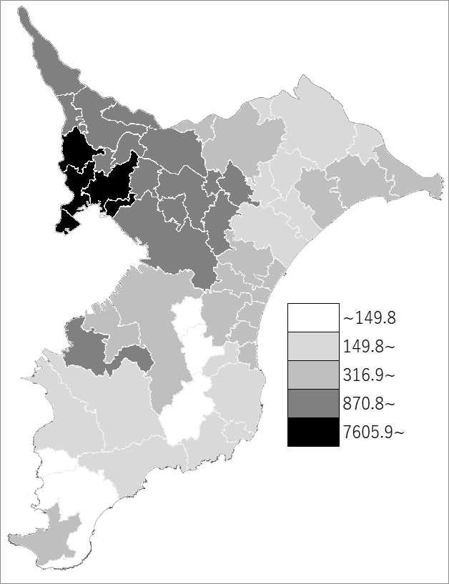
 | 千葉県の推移
令和3年 | 1217.3
令和4年 | 1216.9
令和5年 | 1216.6
令和6年 | 1217
令和7年 | 1217.3

《備 考》 ・資料出所 統計課「千葉県毎月常住人口調査」 国土交通省国土地理院「全国都道府県市区町村別面積調」 ・算出方法 人口÷総面積

